すみっコぐらしトイ①
 |  |  |  |  |  |  |  |  |  | 2023-11-14
すみっコぐらし在庫231114① 映画公開中です。
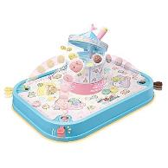
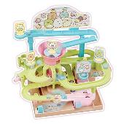
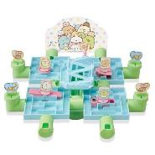

エポック社 |  | すみっコぐらし |  | エポック社 |  | すみっコぐらし |  | エポック社 |  | すみっコぐらし
すみっｺ 回転ﾎﾟﾝﾎﾟﾝｼｭｰﾄｹﾞｰﾑ |  |  |  | すみっｺどきどき大冒険ゲーム |  |  |  | すみっｺどきどき大迷路ゲーム
価格（税抜） | 4000 | 入り数 | 6 | 価格（税抜） | 2091 | 入り数 | 6 | 価格（税抜） | 2091 | 入り数 | 6
JAN | 4905040074829 |  |  | JAN | 4905040074836 |  |  | JAN | 4905040074843
 |  | ご発注（ ） |  |  |  | ご発注（ ） |  |  |  | ご発注（ ）
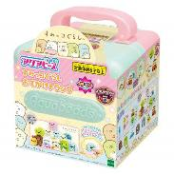
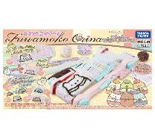
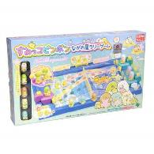

エポック社 |  | すみっコぐらし |  | タカラトミー |  |  |  | エポック社 |  | すみっコぐらし
アクアビーズすみっコ トランク |  |  |  | ふわもこｵﾘｰﾅ ﾂｷﾞﾊｷﾞ工場 |  |  |  | すみっコピンポンラリーゲーム
価格（税抜） | 3818 | 入り数 | 6 | 価格（税抜） | 7700 | 入り数 | 4 | 価格（税抜） | 4364 | 入り数 | 6
JAN | 4905040319753 |  |  | JAN | 4904810908692 |  |  | JAN | 4905040074522
 |  | ご発注（ ） |  |  |  | ご発注（ ） |  |  |  | ご発注（ ）
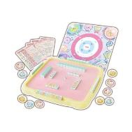
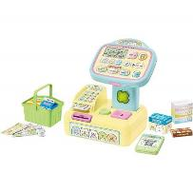
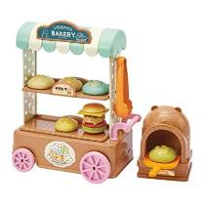

アガツマ |  | すみっコぐらし |  | アガツマ |  | すみっコぐらし |  | アガツマ
占いパーティーゲームズ |  |  |  | すみっコセルフレジスター |  |  |  | ﾊﾟﾝやさんに すみっｺﾍﾞｰｶﾘｰ
価格（税抜） | 5500 | 入り数 | 6 | 価格（税抜） | 8800 | 入り数 | 4 | 価格（税抜） | 4200 | 入り数 | 6
JAN | 4971404320918 |  |  | JAN | 4971404320116 |  |  | JAN | 4971404320123
 |  | ご発注（ ） |  |  |  | ご発注（ ） |  |  |  | ご発注（ ）
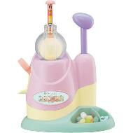
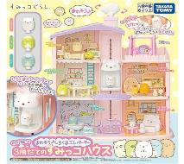
 |  |  |  |  |  |  |  | 貴店番号

 |  |  |  |  |  |  |  | 貴店名

タカラトミー |  |  |  | タカラトミー
ウーニーズ映画版すみっコ |  |  |  | くっつき 3階建のすみっｺﾊｳｽ
価格（税抜） | 4500 | 入り数 | 3 | 価格（税抜） | 5800 | 入り数 | 6
JAN | 4904810913542 |  |  | JAN | 4904810223757
 |  | ご発注（ ） |  |  |  | ご発注（ ） |  |  |  |  | ㈱クマモト

すみっコぐらしトイ②
 |  |  |  |  |  |  |  |  |  | 2023-11-14
すみっコぐらし在庫231114② 映画公開中です。
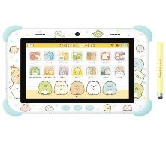
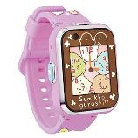
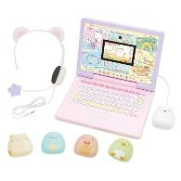

アガツマ |  | すみっコぐらし |  | アガツマ |  | すみっコぐらし |  | マルカ |  | すみっコぐらし
すみっｺつながる すみっｺﾊﾟｯﾄﾞ |  |  |  | すみっｺｽﾏｰﾄｳｫｯﾁ ﾊﾟｰﾌﾟﾙ |  |  |  | すみっコｶﾒﾗINｷｾｶｴPCLIVE
価格（税抜） | 23000 | 入り数 | 2 | 価格（税抜） | 13000 | 入り数 | 3 | 価格（税抜） | 22000 | 入り数 | 5
JAN | 4971404320093 |  |  | JAN | 4971404320352 |  |  | JAN | 4979750813696
掛率７５％ |  | ご発注（ ） |  | 掛率６８％ |  | ご発注（ ） |  | 掛率７８％ |  | ご発注（ ）

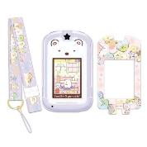

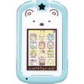

セガトイズ |  | すみっコぐらし |  | セガトイズ |  | すみっコぐらし |  | セガトイズ |  | すみっコぐらし
すみっｺきせかえPCﾌﾟﾚﾐｱﾑ |  |  |  | ｶｰﾄﾞできせかえPhone with U |  |  |  | きせかえ すみっｺPhone
価格（税抜） | 20000 | 入り数 | 5 | 価格（税抜） | 12500 | 入り数 | 24 | 価格（税抜） | 10000 | 入り数 | 24
JAN | 4979750807527 |  |  | JAN | 4979750814662 |  |  | JAN | 4979750811456
掛率７８％ |  | ご発注（ ） |  | 掛率７８％ |  | ご発注（ ） |  | 掛率７８％ |  | ご発注（ ）
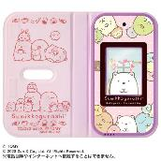
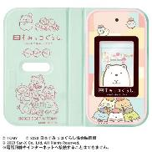
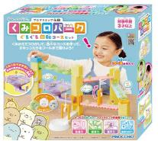

セガトイズ |  | すみっコぐらし |  | セガトイズ |  | すみっコぐらし |  | アガツマ |  | すみっコぐらし
すみっコぐらしすみっコスマホ |  |  |  | すみっコスマホ 映画版 |  |  |  | すみっｺくみｺﾛﾊﾟｰｸ 回転ｾｯﾄ
価格（税抜） | 10000 | 入り数 | 6 | 価格（税抜） | 10000 | 入り数 | 6 | 価格（税抜） | 4500 | 入り数 | 6
JAN | 4904810912316 |  |  | JAN | 4904810916420 |  |  | JAN | 4971404321724
掛率６８％ |  | ご発注（ ） |  | 掛率６８％ |  | ご発注（ ） |  |  |  | ご発注（ ）
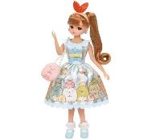
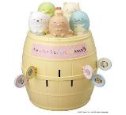
 |  |  |  |  |  |  |  | 貴店番号

 |  |  |  |  |  |  |  | 貴店名

タカラトミー |  |  |  | タカラトミー
ﾘｶ すみっｺぐらしﾘｶちゃん |  |  |  | すみっｺぐらし危機一発ＭＡＸ５
価格（税抜） | 4100 | 入り数 | 6 | 価格（税抜） | 3600 | 入り数 | 6
JAN | 4904810162681 |  |  | JAN | 4904810212225
 |  | ご発注（ ） |  |  |  | ご発注（ ） |  |  |  |  | ㈱クマモト

